Ví dụ
CÂU HỎI 1 ( NB - Tư duy máy tính): Với thẻ lệnh rẽ nhánh <if… then…>, khi điều kiện sai thì các thẻ lệnh sẽ thực hiện như thế nào?
 | 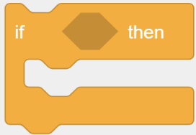
 | A. | Các thẻ lệnh được đặt bên trong sẽ được bỏ qua và thực hiện các thẻ lệnh được nối phía sau.
 | B. | Các thẻ lệnh nối phía sau sẽ được bỏ qua và thực hiện các thẻ lệnh được đặt bên trong.
 | C. | Kết thúc trò chơi.
 | D. | Chương trình bị lỗi.

 | Đáp án đúng là: A

